HU003
HISTORIA DE USUARIO
TITULO: Registro de un nuevo requerimiento | PRIORIDAD: Alta | ESTIMADO: ¿?
Descripción
USUARIO: Como cliente o usuario autenticado de la plataforma Backlog
REQUIERE: Registrar un nuevo requerimiento mediante un formulario web integrado en la plataforma, diligenciando toda la información solicitada y adjuntando los archivos necesarios para que el equipo Apps Colombia pueda analizar, asignar y realizar el seguimiento correspondiente..
PARA: Reportar una necesidad, incidente, mejora o solicitud relacionada con las aplicaciones administradas por el equipo de desarrollo, centralizando toda la información en SharePoint Online y facilitando su gestión durante todo el ciclo de vida del requerimiento
Condiciones
El usuario deberá estar autenticado mediante Microsoft 365. Solo los usuarios con permisos sobre la plataforma podrán acceder al formulario, administrador y cliente. El formulario estará disponible desde la opción "Nuevo Requerimiento". Campo Tipo Obligatorio Descripción | ID REQ. Número Automático Identificador único generado automáticamente para cada requerimiento. | Aplicación Lista desplegable Sí (Semáforo Web, Monitor Master, Automatizaciones, Incidentes Mayores, Kibana, TalentIA,Convocatorias,Dynatrace,Salesforce,Gitea, Timex) | Tipo de Servicio Lista desplegable Sí Define el tipo de solicitud (Incidente, Nuevo Requerimiento.) |Asunto Texto multilínea Sí Título o resumen del requerimiento. | Descripción Texto multilínea Sí Descripción detallada de la necesidad o problema reportado por el usuario | Solicitante Persona Automático Se obtiene automáticamente del usuario autenticado mediante Microsoft 365. |Responsable Persona No (Cliente) / Sí (Administrador) Colaborador encargado de atender el requerimiento | Prioridad Lista desplegable Sí Permite
Criterios de aprobación
Crear Requerimiento: Al presionar este botón el sistema deberá: Validar toda la información. Crear el registro en la lista Backlog Registrar automáticamente: Fecha de creación. Hora de creación. Usuario creador. Estado inicial = Pendiente. Identificador único del requerimiento. Almacenar los archivos adjuntos en SharePoint. Asociar los archivos al requerimiento. Mostrar un mensaje de confirmación. Limpiar: Este botón deberá: Eliminar toda la información ingresada. Restaurar los valores iniciales del formulario. Cancelar; Este botón deberá: Cerrar el formulario. Regresar a la pantalla anterior sin guardar cambios. Mensajes del sistema Registro exitoso (El requerimiento fue registrado correctamente.) Campos obligatorios (Debe diligenciar todos los campos obligatorios antes de continuar.) Error al guardar (No fue posible registrar el requerimiento. Intente nuevamente o comuníquese con el administrador.)

SOPORTE
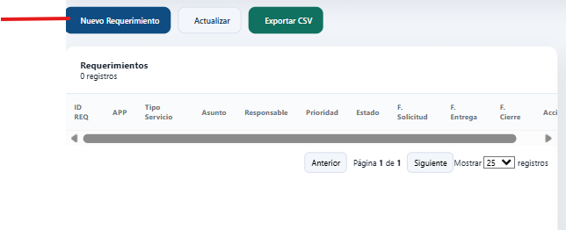
Pagina principal, boton para creacion de requerimiento

HU004
HISTORIA DE USUARIO
TITULO: Consulta y seguimiento de requerimientos | PRIORIDAD: Alta | ESTIMADO: ¿?
Descripción
USUARIO: Como cliente autenticado de la plataforma Backlog Apps Colombia.
REQUIERE: Consultar el estado y el avance de los requerimientos que he registrado, visualizando toda la información relacionada con su atención, incluyendo responsable, prioridad, comentarios, fechas, archivos adjuntos y demás información registrada durante el seguimiento.
PARA: Realizar el seguimiento de mis solicitudes de manera oportuna, conocer el avance de su atención y mantenerme informado durante todo el ciclo de vida del requerimiento.
Condiciones
El usuario deberá estar autenticado mediante Microsoft 365. El sistema únicamente mostrará los requerimientos cuyo campo Solicitado por corresponda al usuario autenticado. La información deberá obtenerse directamente desde la lista Backlog Apps Colombia de SharePoint. El usuario únicamente podrá consultar la información; no podrá modificarla. La información deberá actualizarse automáticamente cuando el administrador realice cambios sobre el requerimiento. Información que visualizará el cliente Cada requerimiento deberá mostrar como mínimo la siguiente información: Campo Descripción |ID REQ. Número único del requerimiento. |APP Aplicación sobre la cual se registró el requerimiento. | Tipo de Servicio Tipo de solicitud registrada. |Asunto Resumen del requerimiento. |Descripción de la solicitud Información detallada registrada por el usuario. |Solicitado por Usuario creador del requerimiento. | Responsable Persona asignada para atender el requerimiento. | Prioridad Prioridad asignada por el administrador. | Estado Estado actual del requerimiento.(Pendiente, Esperando Documentacion Usuario, pruebas, Esperando Cierre Usuario, Esperando Gestion Gerencia,Finalizado) | Comentarios Observaciones registradas durante el seguimiento. | Caso Origen Número del caso relacionado (si aplica). | Mentor Colaborador
Criterios de aprobación
El cliente podrá: Consultar todos los requerimientos creados por él mismo. Buscar requerimientos por: ID REQ. APP. Asunto. Responsable. Filtrar la información por: Estado. Prioridad. APP. Visualizar el detalle completo del requerimiento. Descargar los archivos adjuntos autorizados. Consultar los comentarios registrados por el equipo Apps Colombia. Visualizar las fechas programadas y la fecha de cierre cuando el requerimiento haya sido finalizado. Restricciones; El cliente NO podrá: Visualizar requerimientos registrados por otros usuarios. Modificar la información del requerimiento. Cambiar el estado. Cambiar la prioridad. Asignar responsables. Eliminar requerimientos. Acceder al Dashboard administrativo. Visualizar indicadores generales. Exportar la información completa del Backlog. Mensajes del sistema Sin registros: No se encontraron requerimientos asociados al usuario autenticado. Error de consulta: No fue posible obtener la información desde SharePoint. Intente nuevamente más tarde. Acceso restringido: No cuenta con permisos para visualizar este requerimiento.

SOPORTE

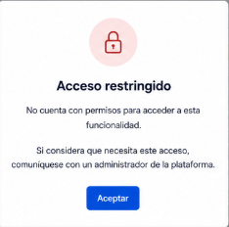
mensaje informativo

